79 要介護（要支援）認定比率（65歳以上）
 | 79 要介護（要支援）認定比率（65歳以上）

 | 時点 2025(R7)年4月末日（毎年） |  |  |  |  |  |  | 平 均 値 |  |  |  |  | 17.7
 | 単位 ％，人 |  |  |  |  |  |  | 標準偏差 |  |  |  |  | 2.3
 | 市町村名 | 指標 | 順位 |  | 要介護(要支援) 認定者数 |  | 市町村名 |  | 指標 | 順位 |  | 要介護(要支援) 認定者数

 | 千葉県 | 18.9 |  | － |  | 329,319 | 八街市 |  | 14.7 |  | 50 |  | 3,250
 | 千葉市 | 20.3 |  | 8 |  | 52,408 | 印西市 |  | 13.7 |  | 52 |  | 3,791
 | 銚子市 | 19.0 |  | 19 |  | 4,149 | 白井市 |  | 21.2 |  | 3 |  | 3,448
 | 市川市 | 19.7 |  | 11 |  | 21,129 | 富里市 |  | 18.3 |  | 25 |  | 2,241
 | 船橋市 | 21.2 |  | 3 |  | 32,849 | 南房総市 |  | 18.2 |  | 26 |  | 4,846
 | 館山市 | 22.8 |  | 1 |  | 4,039 | 匝瑳市 |  | 16.5 |  | 34 |  | 2,968
 | 木更津市 | 19.4 |  | 14 |  | 7,377 | 香取市 |  | 19.1 |  | 17 |  | 2,850
 | 松戸市 | 20.1 |  | 9 |  | 25,842 | 山武市 |  | 15.6 |  | 45 |  | 2,601
 | 野田市 | 19.1 |  | 17 |  | 9,125 | いすみ市 |  | 15.3 |  | 46 |  | 1,019
 | 茂原市 | 18.4 |  | 23 |  | 5,428 | 大網白里市 |  | 13.9 |  | 51 |  | 2,034
 | 成田市 | 16.3 |  | 36 |  | 5,263 | 酒々井町 |  | 15.2 |  | 47 |  | 2,726
 | 佐倉市 | 16.8 |  | 32 |  | 9,621 | 栄町 |  | 13.2 |  | 54 |  | 1,103
 | 東金市 | 15.0 |  | 49 |  | 2,763 | 神崎町 |  | 19.9 |  | 10 |  | 404
 | 旭市 | 15.2 |  | 47 |  | 3,086 | 多古町 |  | 15.7 |  | 44 |  | 830
 | 習志野市 | 20.4 |  | 7 |  | 8,517 | 東庄町 |  | 16.3 |  | 36 |  | 831
 | 柏市 | 18.6 |  | 22 |  | 21,070 | 九十九里町 |  | 18.2 |  | 26 |  | 1,080
 | 勝浦市 | 19.3 |  | 15 |  | 1,381 | 芝山町 |  | 16.9 |  | 31 |  | 411
 | 市原市 | 18.4 |  | 23 |  | 15,216 | 横芝光町 |  | 16.3 |  | 36 |  | 1,342
 | 流山市 | 20.8 |  | 6 |  | 9,808 | 一宮町 |  | 15.9 |  | 42 |  | 631
 | 八千代市 | 19.2 |  | 16 |  | 9,768 | 睦沢町 |  | 16.0 |  | 40 |  | 441
 | 我孫子市 | 19.0 |  | 19 |  | 7,679 | 長生村 |  | 16.1 |  | 39 |  | 764
 | 鴨川市 | 21.2 |  | 3 |  | 2,493 | 白子町 |  | 16.4 |  | 35 |  | 720
 | 鎌ケ谷市 | 19.7 |  | 11 |  | 6,134 | 長柄町 |  | 17.4 |  | 29 |  | 492
 | 君津市 | 18.9 |  | 21 |  | 4,995 | 長南町 |  | 16.8 |  | 32 |  | 550
 | 富津市 | 19.5 |  | 13 |  | 3,112 | 大多喜町 |  | 17.4 |  | 29 |  | 621
 | 浦安市 | 16.0 |  | 40 |  | 5,158 | 御宿町 |  | 13.7 |  | 52 |  | 483
 | 四街道市 | 17.9 |  | 28 |  | 4,838 | 鋸南町 |  | 22.1 |  | 2 |  | 745
 | 袖ケ浦市 | 15.9 |  | 42 |  | 2,849

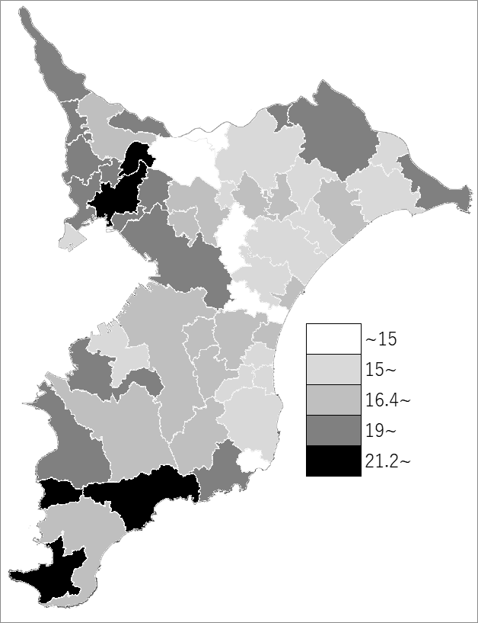
 | 千葉県の推移
 | 認定者数（右軸） | 指標
令和3年 | 296188 | 17.2
令和4年 | 303121 | 17.5
令和5年 | 308806 | 17.8
令和6年 | 318144 | 18.3
令和7年 | 329319 | 18.9

《備 考》 ・資料出所 厚生労働省「介護保険事業状況報告月報（暫定版）」 ・算出方法 要介護（要支援）認定者数÷第１号被保険者数

